Sheet1
Sản phẩm | Thành phần | Công dụng | Cách dùng | Hiệu quả | Bảo quản
Mascara dừa tinh dầu bưởi 10ml | Coconut Essential Virgin Oil | Dưỡng mi, làm dài mi, dày mi, chống rụng mi, trị thâm quầng mắt | Lắc đều chai, lấy mascara vuốt lên mi và quầng mắt của bạn | Đem lại sự trẻ trung, khỏe đẹp cho đôi mắt. Có hiệu quả sau 7-10 ngày sử dụng đều đặn | Nơi khô ráo thoáng mát.
 | Pomelo Essential Oil
 | Vitamin E
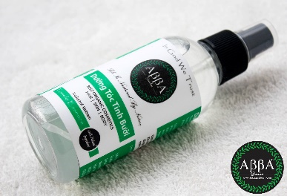
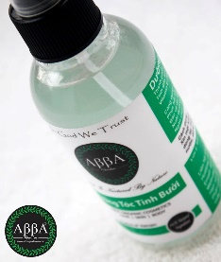
Lotion Bưởi 110ml | Nước cất | Ngăn ngừa rụng tóc, kích thích mọc tóc | Xịt trực tiếp một lượng vừa đủ lên tóc khô, vò nhẹ tóc để dưỡng chất thấm sâu. Dùng hằng ngày để có hiệu quả tối ưu | Tùy thuộc vào cơ địa mỗi người, có hiệu quả sau 1-2 tháng | Nơi khô ráo thoáng mát.
 | Polysorbate 20
 | Polyquaternium 7
 | Tinh dầu chanh
 | Tinh dầu bưởi
 | Phụ gia thiên nhiên
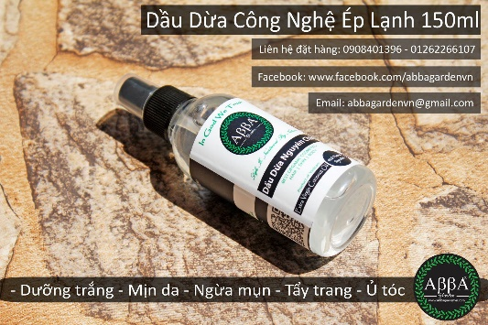
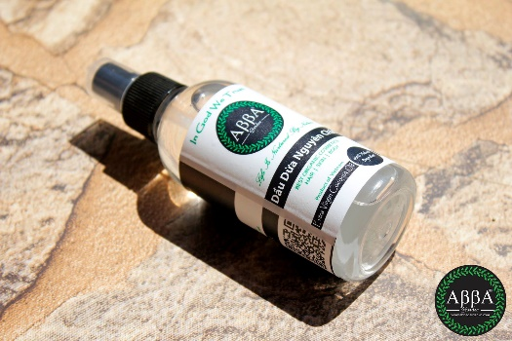
Lotion Dừa 110ml | Coconut Essential Virgin Oil | Thực phẩm chức năng cho cơ thể | Uống trực tiếp | Tùy thuộc vào cơ địa mỗi người, có hiệu quả sau 3 tuần | Nơi khô ráo thoáng mát.
 |  | Phục hồi tóc hư tổn, nuôi dưỡng tóc suôn, mượt. | Xịt trực tiếp một lượng vừa đủ lên tóc khô, vò nhẹ tóc để dưỡng chất thấm sâu.
 | Vitamin E | Dưỡng ẩm cho mọi làn da, đặc biệt da khô | Xịt trực tiếp một lượng vừa đủ lên mặt, da, body, vò nhẹ tóc để dưỡng chất thấm sâu.
 |  | Làm trắng răng, thơm miệng | Lấy một muỗng canh để xúc miệng
Son dưỡng | Dầu dừa | Nuôi dưỡng môi, chống nứt nẻ | Dùng trực tiếp lên môi, dùng hàng ngày để cung cấp đầy đủ dưỡng chất. Có thể dùng trước khi đánh son lỳ để tránh hiện tượng khô môi. | Dưỡng môi mềm mịn. Có hiệu quả sau 7-10 ngày sử dụng đều đặn. | Nơi khô ráo thoáng mát, tránh tiếp xúc trực tiếp với ánh sáng, tránh nhiệt độ cao. Lưu ý không nên cho son vào cốp xe.
 | Dầu quả bơ
 | Dầu hạnh nhân
 | Bơ avocado
 | Lanoline
 | Sáp ong
 | Optiphen
Son lỳ | Dầu cám gạo | Sản phẩm trang điểm dành cho môi | Dùng trực tiếp lên môi, đánh 1 hay nhiều lớp để lên màu vừa ý. Có thể dùng kèm son dưỡng hoặc son che khuyết điểm để tránh khô môi và lên màu chuẩn. | Giữ màu 4-6 tiếng. Sản phẩm không chứa chì và các kim loại nặng khác (Arsen, Cadimi). Thành phần an toàn, không gây hại cho môi. | Nơi khô ráo thoáng mát, tránh tiếp xúc trực tiếp với ánh sáng, tránh nhiệt độ cao. Lưu ý không nên cho son vào cốp xe.
 | Dầu hạnh nhân
 | Dầu jojoba
 | Nano titan
 | Màu khoáng
 | Sáp ong
 | Sáp candellila
 | Sáp carnauba
 | Bơ avocado
 | Lanoline
 | Hydrogenated Polyisobutene
 | Octyldodecanol
 | Optiphen
 | Hương
Phôi xà phòng | Nước cất | Tạo bọt, làm sạch | Có thể dùng trực tiếp như xà phòng bánh thông thường, hoặc đun cho nóng chảy, sau đó thêm màu, hương liệu, tinh dầu, hoặc các hoạt chất dưỡng da khác. | Làm sạch, không gây khô da | Nơi khô ráo thoáng mát.
 | Sodium hydroxyde
 | Dầu dừa
 | Dầu thầu dầu
 | Dầu cám gạo
 | Alcohol
 | Glycerine
 | Sorbitol

